data
作品名稱 | 作者 | 作品
毘沙より | Connan | 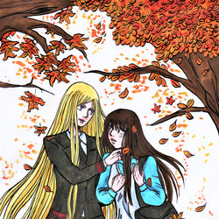
蠃蚌夜トログ | solenge | 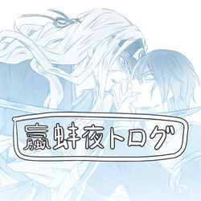
名 | 無二 | 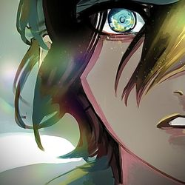
Yato! | Fennes Xelhes | 
Metamorphosis | Pam | 
デリバリーゴッド | 無二 | 
無題 | リオ | 
ノラガミ ログ | かた | 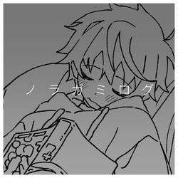
雨 | リオ | 
母の日 | Connan | 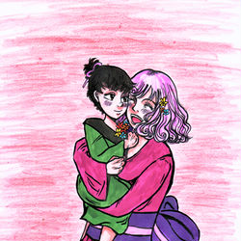
ノラガミ | みやま | 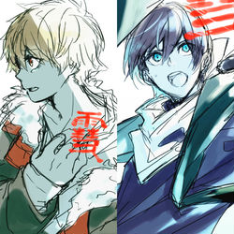
無題 | 識名 和葉 | 
『午夜の待ち合わせ』 | casshern.exe | 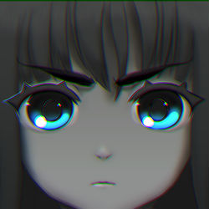
夏 | 無二 | 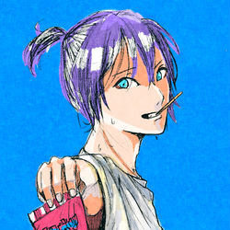
葬物 | Connan | 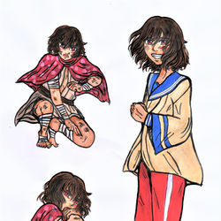
黄云まとめ | solenge | 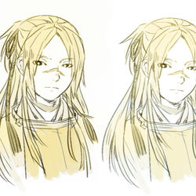
ノラガミ | ゾディアック | 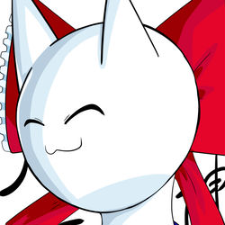
供えろ | lokineko | 
毘沙福 | Connan | 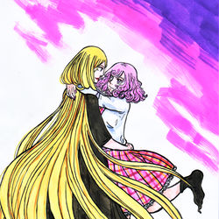
Hiyori Iki (Noragami) - ACNH | Katsudon96 | 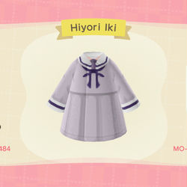
夏仕様 | 無二 | 
Re雪 | アトルネ | 
スイッチ！！ | UhOhSPAGET | 
夜ト雪 | 今野くりゅ | 
夏仕様 | 無二 | 
夜と | izumiii _ | 
毘沙門天 | まがり竹 | 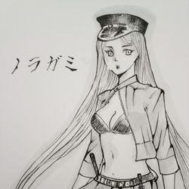
ノラガミまとめ | 初夏 | 
神&神器 | Connan | 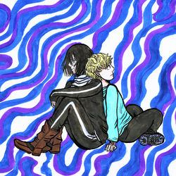
ひより | 6ft | 
無題 | リオ | 
——いつも一緒でした | Connan | 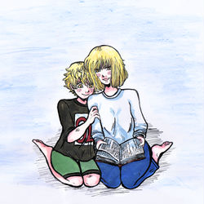
壱岐ひより | 柊 雷鳴 | 
やと | リオ | 
夜トと雪音 | Naru Lin 10969 | 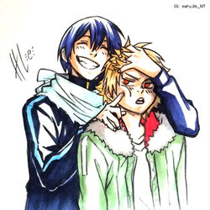
名も無き子 | Connan | 
ノラガミ | 玖月翔@漫画描きたい… | 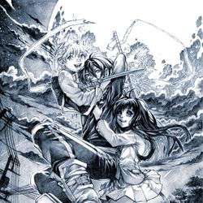
wip Yato (noragami) | Lysewagner | 
おだんごより | Connan | 
Nora Noragami - Fanart | ArthurSirius | 
ノラガミ・夜ト | まぐむ | 
戦い中 | Naru Lin 10969 | 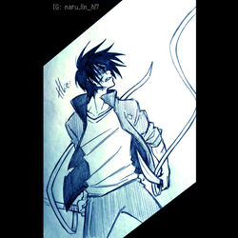
傷つく | Connan | 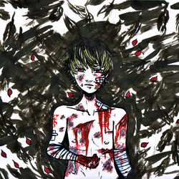
【Six Character】 | Kumi @usablueny | 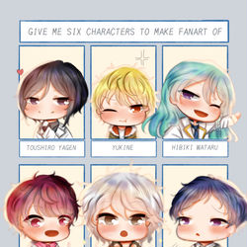
らくがき | リオ | 
【水彩】野良神 - 雪音 | Nong | 
無題 | リオ | 
無題 | 葵 | 
雪音 Yukine ノラガミ | Sabita Onitsuga | 
夜卜 Yato ノラガミ | Sabita Onitsuga | 
ノラガミ落書き | 踏子 | 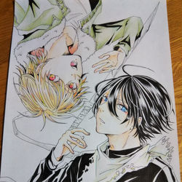
2021 | KUEI | 
雪音(黑) VS 夜ト | 9min | 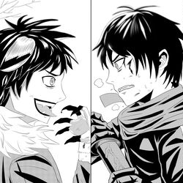
2020 MISC (LOG) | 亜伽梨 | 
雪音から・・・・ | 葵 | 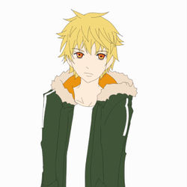
🌸 | 木亚措 | 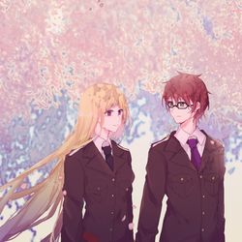
無題 | リオ | 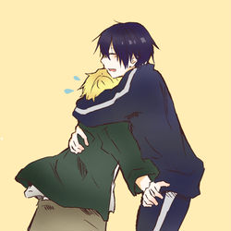
日夜 | aaayan | 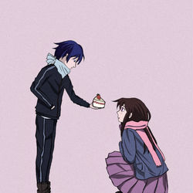
初うごイラ | 葵 | 
無題 | リオ | 

